横
受 領 印
「危険物輸送における安全管理」（東京会場）講習会 申込書及び参加票
 | 開催日：2019年11月12日（火） 12：20～17：30（予定）受付開始：11：50
 |  |  |  |  | 申込締切 ： 11/5（火） |  |  |  | 定員数：200名
 | 注意事項をよく読みお申し込みをお願いいたします。 |  |  |  |  |  |  |  | 定員を超えた場合
 |  | ★会員区分に○をつけてください。 |  |  |  |  |  |  | のみ連絡します。
 |  | ★会員は日化協の直接会員に限ります（グループ企業や団体会員の会員などは非会員扱いです）
 |  | ★こちらの申込用紙が参加票となります。受領印のあるものを当日お持ちください。
 |  | ★メールにてお申し込みください。
 |  | ★お座席には余裕がある為、お申し込み後は速やかにお振込みをお願いします。
 |  | ★入金確認後、３営業日以内に受領印を押し参加票を返信します。メールが届かない際は、ご連絡ください。
入金確認後押印し返送します。受領印の無いものは無効となります。
振込みですので、領収書の発行はありません。
 |  | ★本受講料のみお振込みください。手数料は各自ご負担をお願いします。
 |  | ★お振込みは各企業参加者様分まとめてもかまいません。その際はご一報ください。
 |  | ★原則、請求書・領収書の発行はいたしません。(振込明細等をご利用ください）
 |  | ★受講者側の都合によるキャンセルの場合は払い戻しを致しかねますのでご了承ください。
 |  | ※万が一、お申し込み・お振込みが間に合わない場合はご連絡ください。

 | 申込日 | 会員区分 | 会社名（半角カナ） |  | 会社名 | 所属部署 | 氏名 | メールアドレス | TEL
見本 | 2018-09-30 | 会員５，５００円（税込） | ﾆﾎﾝｶｶﾞｸｺｳｷﾞｮｳｷｮｳｶｲ |  | 日本化学工業協会 | 環境安全部 | 日本 科学 | knihon@jcia-net.or.jp | 03-3297-2568
 |  | 非会員１１，０００円（税込）
 |  | 会員５，５００円（税込）
 |  | 非会員１１，０００円（税込）
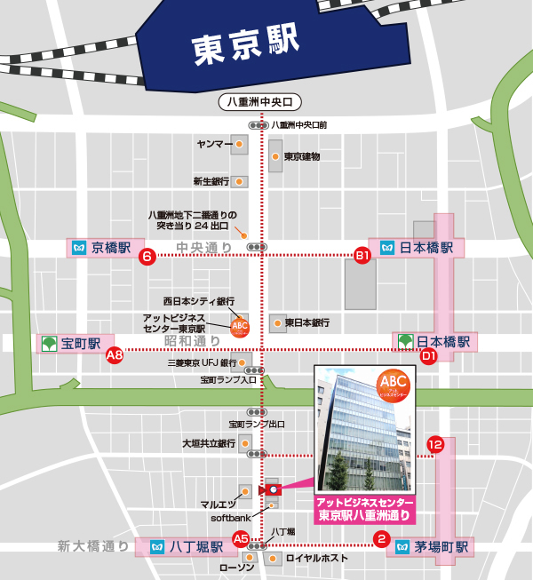
 |  | ●お一人一葉でお願いします

 |  | 申込み先アドレス ： |  | ysuzuki@jcia-net.or.jp (鈴木宛）
 |  | お問合せ ： 環境安全部 八木 or 鈴木 03-3297-2568

 |  | 振込先 ： 三菱UFJ銀行 虎ノ門中央支店 普通 82254
 |  | 一般社団法人日本化学工業協会 ｼｬ)ﾆﾎﾝｶｶﾞｸｺｳｷﾞｮｳｷｮｳｶｲ
 |  | 参加費 ： 会員５，０００円 非会員１０，０００円（各税別10％）
 |  |  | ＜アットビジネスセンター東京駅八重洲通り＞
 |  |  | https://abc-kaigishitsu.com/tokyo_yaesudori/access.html
 |  |  | 〒103-0006
 |  |  | 東京都中央区八丁堀1-9-8 八重洲通ハタビル 5階

 |  |  | ■JR東京駅（八重洲口）より徒歩約10分

 |  |  | ■日比谷線 八丁堀駅より徒歩2分
 |  |  | ※日比谷線八丁堀駅（A5出口）の階段を上がり
 |  |  | そのまま直進し、１つ目の信号の横断歩道を
 |  |  | ソフトバンクショップがある通り側へ渡ります。
 |  |  | （ローソンとロイヤルホストがある交差点）渡りましたら
 |  |  | 直ぐに左折。ソフトバンクショップの2軒先のビルになります。

